Черный ящик
Введите цифры даты вашего рождения и узнайте какая планета солнечной системы вам покровительствует.

День |  | Месяц |  | Год
0 | 9 | 0 | 1 | 1 | 9 | 8 | 0 | 28
 |  |  |  |  |  |  |  | 10
 |  |  |  |  |  |  |  | 1
Ваша планета |  | Солнце

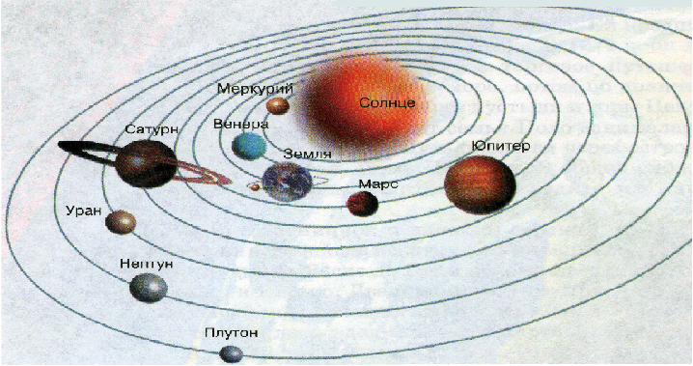 |  |  |  |  |  |  |  | “В древности люди решили, что каждой цифре от 1 до 9 соответствует Солнце или планета Солнечной системы: 1 - Солнце, 2 – Луна, 3 – Марс, 4 – Меркурий, 5 – Юпитер, 6 – Венера, 7 – Сатурн, 8 – Уран, 9 – Нептун. Последовательно складывая цифры даты своего рождения можно определить “свою” планету. Например, 24.10.1989=2+4+1+0+1+9+8+9=34=3+4=7 – Сатурн.

